参照画面①
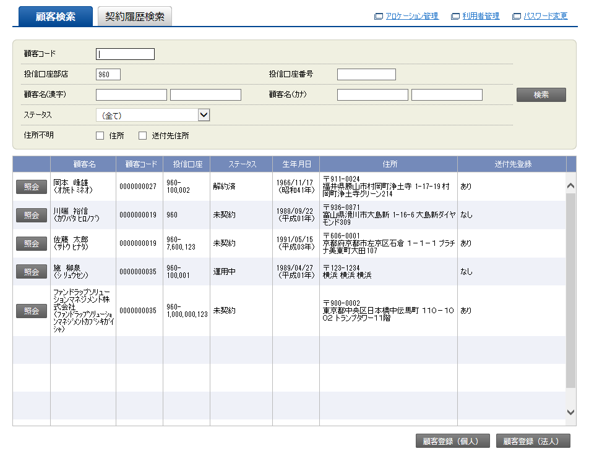

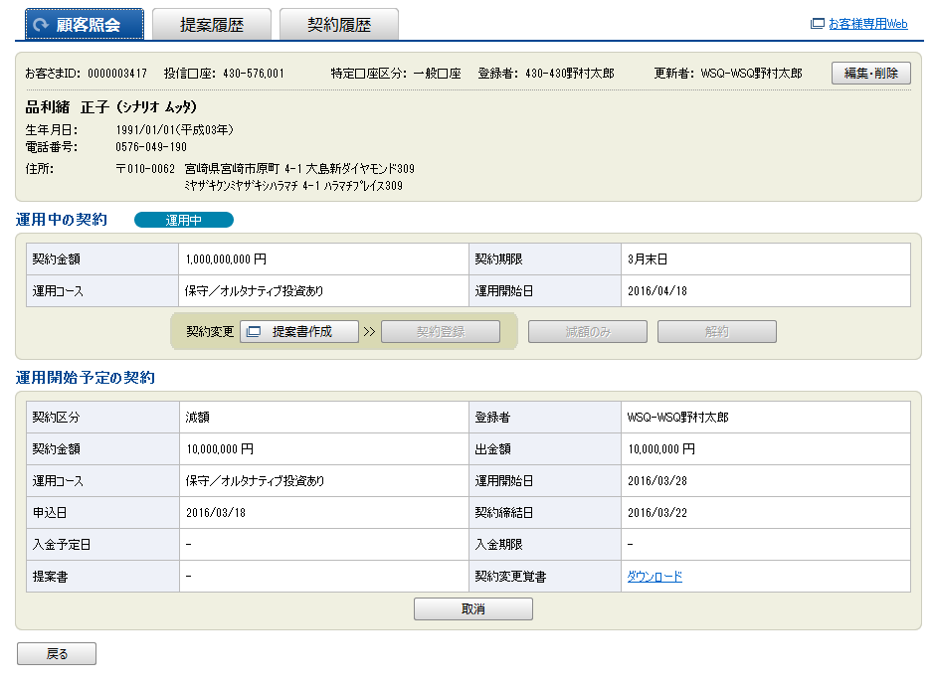

参照画面②
顧客氏名:
顧客ID:
性別:
検 索
登録日:
2016-11-17
生年月日:
案件区分:

顧客ID 顧客氏名 生年月日 電話番号 住所 案件区分

